Instrucciones SGI-F080
 | Sistema Integrado de Gestión Fomato Etiquetado de productos y sustancias químicas |  |  | Código: SGI-F079 Versión: 02 Fecha: 14/07/2025

 |  |  | FECHA: | Formato dd/mm/aa

DEPENDENCIA ORIGEN: |  |  | DEPENDENCIA DESTINO:
Escribir la depedencia de origen la cual genera el residuo |  |  | Escribir la dependencia a la cual se entrega el residuos

NOMBRE DEL PRODUCTO: |  |  | CANTIDAD:
Nombre del producto de acuerdo con la ficha técnica |  |  | Escribir cantidad en KG (20 KG)

RESPONSABLE: | Relacionar cargo de la persona |  |  | No. DE CONTACTO:

ESTADO DEL PRODUCTO (MARQUE CON X): |  | SÓLIDO: marque con x según aplique | SEMISÓLIDO: marque con x según aplique | LÍQUIDO: marque con x según aplique | GASEOSO: marque con x según aplique

CRACTERÍSTICA DE PELIGROSIDAD (MARQUE CON UNA X EL PICTOGRAMA CORRESPONDIENTE: |  |  |  | 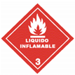 | 
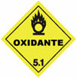 | 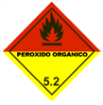 | 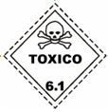 | 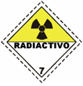 |  | 

OBSERVACIONES:

